상품제안서
나빌레라 꽃무늬실크부채 | 상품코드: F30383

 |  |  |  |  |  |  | 02-412-0044 | www.easy1.co.kr
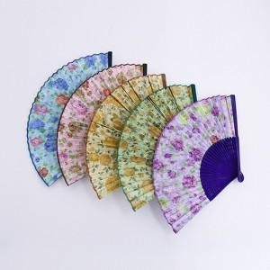

【상세/제작정보】 | 레이저인쇄(vat별도) 100개 미만 3만원 / 100개 이상 개당 300원 포장비 개당 200원(vat별도) 카톤 당 100개 배송비 4,500원(vat별도)

【인쇄/포장옵션】 | 실크 / 별도문의

【공급단가】 | 수량 | 100~ | 300~ | 500~ | 1,000~ | 3,000~
*VAT별도 | 단가 | 5,000원 | 4,920원 | 4,800원 | 4,680원 | 4,600원

【상품 URL】 | https://dev.easy1.co.kr:443/src/goods_detail.php?gdno=30383

